stx
 |  |  | Gennemsnitsberegner
 |  | Årskarakter |  |  |  |  |  |  |  | Eksamenskarakterer
 |  |  |  |  |  |  |  |  | Anvendt vægt |  |  |  |  |  |  |  |  |  | Avendt vægt
 |  | A - niv |  | B - niv |  | C - niv |  | Vægtet karakter |  | A - niv |  | B - niv |  | C - niv |  | Vægtet karakter |  |  |  | Sådan udregnes gennemsnittet
 |  | Vægt | Kar. | Vægt | Kar. | Vægt | Kar. |  |  | Vægt | Kar. | Vægt | Kar. | Vægt | Kar.
Dansk | mdt | 1 |  |  |  |  |  |  | 0 | 1 |  |  |  |  |  |  | mdt | Dansk | 0
 | skr | 1 |  |  |  |  |  |  | 0 | 1 |  |  |  |  |  |  | skr |  | 0
Historie | mdt | 2 |  |  |  |  |  |  | 0 | 2 |  |  |  |  |  |  | mdt | Historie | 0
Engelsk | mdt | 1 |  | 0.75 |  |  |  |  | 0 | 1 |  | 0.75 |  |  |  |  | mdt | Engelsk | 0
 | skr | 1 |  | 0.75 |  |  |  |  | 0 | 1 |  | 0.75 |  |  |  |  | skr |  | 0 | Bonus
Matematik | mdt | 1 |  | 0.75 |  | 0.5 |  |  | 0 | 1 |  | 0.75 |  | 1 |  |  | mdt | Matematik | 0
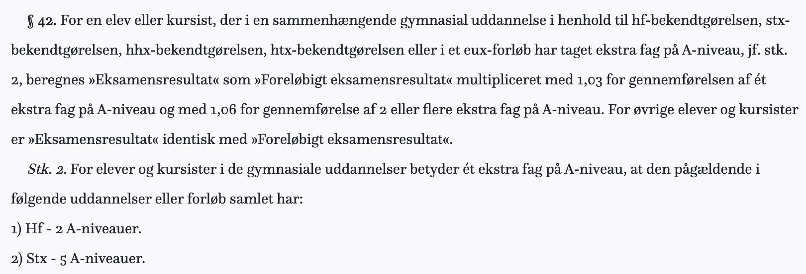
 | skr | 1 |  | 0.75 |  | 0.5 |  |  | 0 | 1 |  | 0.75 |  |  |  |  | skr |  | 0
Samfundsfag | mdt | 1 |  | 1.5 |  | 1 |  |  | 0 | 1 |  | 1.5 |  | 1 |  |  | mdt | Samfundsfag | 0
 | skr | 1 |  |  |  |  |  |  | 0 | 1 |  |  |  |  |  |  | skr |  | 0
Fysik | mdt | 1 |  | 0.75 |  | 1 |  |  | 0 | 1 |  | 1.5 |  | 1 |  |  | mdt | Fysik | 0
 | skr | 1 |  | 0.75 |  |  |  |  | 0 | 1 |  |  |  |  |  |  | skr |  | 0
Oldtidskundskab | mdt |  |  |  |  | 1 |  |  | 0 |  |  |  |  | 1 |  |  | mdt | Oldtidskundskab | 0
Religion | mdt |  |  | 1.5 |  | 1 |  |  | 0 |  |  |  |  | 1 |  |  | mdt | Religion | 0
Idræt | mdt |  |  | 1.5 |  | 1 |  |  | 0 |  |  | 1.5 |  | 1 |  |  | mdt | Idræt | 0
Bioteknologi | mdt | 1 |  |  |  |  |  |  | 0 | 1 |  |  |  |  |  |  | mdt | Bioteknologi | 0
 | skr | 1 |  |  |  |  |  |  | 0 | 1 |  |  |  |  |  |  | skr |  | 0
Biologi | mdt | 1 |  | 0.75 |  | 1 |  |  | 0 | 1 |  | 1.5 |  | 1 |  |  | mdt | Biologi | 0
 | skr | 1 |  | 0.75 |  |  |  |  | 0 | 1 |  |  |  |  |  |  | skr |  | 0
Kemi | mdt | 1 |  | 0.75 |  | 1 |  |  | 0 | 1 |  | 1.5 |  | 1 |  |  | mdt | Kemi | 0
 | skr | 1 |  | 0.75 |  |  |  |  | 0 | 1 |  |  |  |  |  |  | skr |  | 0
Naturgeografi | mdt |  |  | 0.75 |  | 1 |  |  | 0 |  |  | 1.5 |  | 1 |  |  | mdt | Naturgeografi | 0
 | skr |  |  | 0.75 |  |  |  |  | 0 |  |  |  |  |  |  |  | skr |  | 0
Tysk begynder | mdt | 1 |  |  |  |  |  |  | 0 | 1 |  |  |  |  |  |  | mdt | Tysk begynder | 0
 | skr | 1 |  |  |  |  |  |  | 0 | 1 |  |  |  |  |  |  | skr |  | 0
Tysk fortsætter | mdt | 1 |  | 0.75 |  |  |  |  | 0 | 1 |  | 1.5 |  |  |  |  | mdt | Tysk fortsætter | 0
 | skr | 1 |  | 0.75 |  |  |  |  | 0 | 1 |  |  |  |  |  |  | skr |  | 0
Fransk begynder | mdt | 1 |  |  |  |  |  |  | 0 | 1 |  |  |  |  |  |  | mdt | Fransk begynder | 0
 | skr | 1 |  |  |  |  |  |  | 0 | 1 |  |  |  |  |  |  | skr |  | 0
Fransk fortsætter | mdt | 1 |  | 0.75 |  |  |  |  | 0 | 1 |  | 1.5 |  |  |  |  | mdt | Fransk fortsætter | 0
 | skr | 1 |  | 0.75 |  |  |  |  | 0 | 1 |  |  |  |  |  |  | skr |  | 0
Spansk | mdt | 1 |  |  |  |  |  |  | 0 | 1 |  |  |  |  |  |  | mdt | Spansk | 0
 | skr | 1 |  |  |  |  |  |  | 0 | 1 |  |  |  |  |  |  | skr |  | 0
Billedkunst | mdt |  |  | 1.5 |  | 1 |  |  | 0 |  |  | 1.5 |  | 1 |  |  | mdt | Billedkunst | 0
Mediefag | mdt |  |  | 1.5 |  | 1 |  |  | 0 |  |  | 1.5 |  | 1 |  |  | mdt | Mediefag | 0
Musik | mdt | 1 |  | 1.5 |  | 1 |  |  | 0 | 1 |  | 1.5 |  | 1 |  |  | mdt | Musik | 0
 | skr | 1 |  |  |  |  |  |  | 0 | 1 |  |  |  |  |  |  | skr |  | 0
Astronomi | mdt |  |  |  |  | 1 |  |  | 0 |  |  |  |  | 1 |  |  | mdt | Astronomi | 0
Psykologi | mdt |  |  | 1.5 |  | 1 |  |  | 0 |  |  | 1.5 |  | 1 |  |  | mdt | Psykologi | 0
Erhvervsøkonomi | mdt |  |  |  |  | 1 |  |  | 0 |  |  |  |  | 1 |  |  | mdt | Erhvervsøkonomi | 0
Filosofi | mdt |  |  | 1.5 |  | 1 |  |  | 0 |  |  | 1.5 |  | 1 |  |  | mdt | Filosofi | 0
Latin | mdt |  |  | 1.5 |  | 1 |  |  | 0 |  |  | 1.5 |  | 1 |  |  | mdt | Latin | 0

Sum af årskarakterer |  |  | 0 | Sum af eksamenskarakterer |  |  |  | 0 |  |  |  |  |  | 2 |  |  | mdt | Studieretnings-projekt (SRP) | 0
Sum af anvendte vægte |  |  | 0.00 | Sum af anvendte vægte |  |  |  | 0.00
Snit af årskarakterer |  |  | 0.00 | Snit af eksamenskarakterer |  |  |  | 0.00 |  |  |  |  |  | 0.25 |  |  | mdt | Naturvidenskabeligt grundforløb (NV) | 0

Vægtet gennemsnit |  |  | 0.0 |  |  |  |  |  |  |  |  |  |  | 0.25 |  |  | skr | Almen sprogforståelse (AP) | 0

